关系图
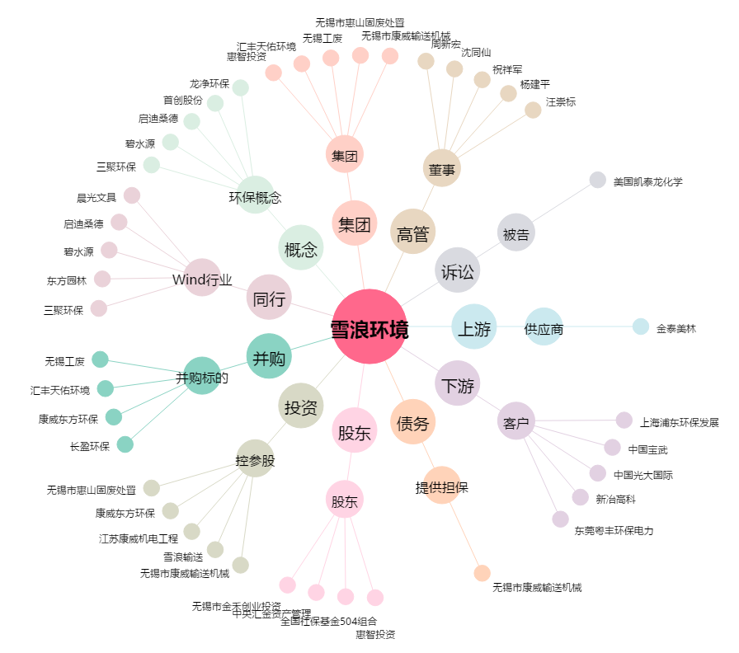
雪浪环境[300385.SZ] - 关系概览图

